Лист1
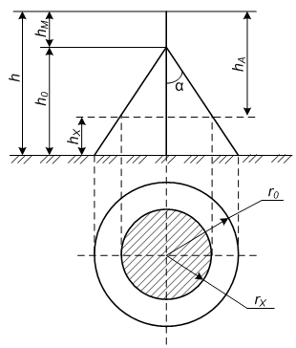

Высота молниприемника h | 25 | m | Высота самой мачты
Высота здания, hx | 11 | m | Высота здания в свету

 | A
h0 | 21.25 | m | Высота молниприем с учетом категории защищаемого здания

Ro | 26.25 | m | Защищаемая зона на нулевом уровне

Rx | 12.39 | m | Защищаемая область на высоте здания

